2-1-1詳細機能一覧（Controller）
基本設計書 |  |  |  |  |  |  | プロジェクト名 | 部課・チーム名 | システム名 | サブシステム名 | 機能名
 |  |  |  |  |  |  | DUKe Ph.2 step1 | ｼｽﾃﾑｿﾘｭｰｼｮﾝ課 | DUKe | 屋内設計シミュレーション

機能一覧の単位に記述する
 | 2-1-1 |  |  | 機能詳細一覧
APIの単位に記述する
 |  | 屋内設計共通機能

 |  |  | No | 機能詳細ID | 機能詳細名 | 概要
 |  |  | 1 | 032-001-001 | 屋内設計ドキュメント取得 | 諸元番号(specId）で屋内設計ドキュメントを取得する
 |  |  | 2 | 032-001-002 | 屋内設計ドキュメント登録・保存 | 屋内設計ドキュメントが存在しない場合は登録する。存在する場合は保存する
 |  |  | 3 | 032-001-003 | 屋内設計ドキュメント検索 | 様々な条件で、屋内設計ドキュメントを検索し、一覧を取得する
 |  |  | 4 | 032-001-004 | 各項目の日本語と英語の名称取得 | 各項目の日本語と英語の名称を取得する。
 |  |  | 5 | 032-001-005 | 地域、プロジェクト名、周波数の情報取得 | 地域、プロジェクト名、周波数の情報を取得する。
 |  |  | 6 | 032-001-006 | 市区町村(漢字)の取得 | 市区町村(漢字)を取得する。

 |  | 物件情報作成機能

 |  |  | No | 機能詳細ID | 機能詳細名 | 概要
 |  |  | 1 | 032-004-001 | フロア図面アップロード | フロア図面をアップロードし、平面図一覧を取得する
 |  |  | 2 | 032-004-002 | フロア図面取得 | フロア図面を取得する。

 |  | シミュレーション

 |  |  | No | 機能詳細ID | 機能詳細名 | 概要
 |  |  | 1 | 032-010-001 | シミュレーション命令 | シミュレーション開始・停止を要求する
 |  |  | 2 | 032-010-002 | シミュレーション図取得 | シミュレーション図を取得する

 |  | NSA Anchor Relation

 |  |  | No | 機能詳細ID | 機能詳細名 | 概要
 |  |  | 1 | 032-016-001 | NSA Anchor Relation 計算 | NSA Anchor Relationを計算、CSVファイル保存

 |  | 予測図のPDF保存

 |  |  | No | 機能詳細ID | 機能詳細名 | 概要
 |  |  | 1 | 032-017-001 | 予測図のPDF保存 | 出力範囲設定・解除、PDFファイル保存

 |  | 基本情報

 |  |  | No | 機能詳細ID | 機能詳細名 | 概要
 |  |  | 1 | 032-003-001 | 設計対象部材情報一覧取得 | 設計対象部材情報一覧を取得する
 |  |  | 2 | 032-003-002 | 設計対象部材情報一覧保存 | 設計対象部材情報一覧を保存する
 |  |  | 3 | 032-003-003 | ユーザーカタログ取得 | ユーザーカタログを取得する
 |  |  | 4 | 032-003-004 | ユーザーカタログ保存 | ユーザーカタログを保存する

 |  | テンプレート

 |  |  | No | 機能詳細ID | 機能詳細名 | 概要
 |  |  | 1 | 032-024-001 | テンプレート一覧取得 | テンプレート一覧を取得する
 |  |  | 2 | 032-024-002 | テンプレート一覧保存 | テンプレート一覧を保存する

 |  | 系統図のPDF保存

 |  |  | No | 機能詳細ID | 機能詳細名 | 概要
 |  |  | 1 | 032-034-001 | 系統図のPDF保存 | 系統図をPDF保存する機能で、全ての系統を１ファイルで保存する。

 |  | 損失表

 |  |  | No | 機能詳細ID | 機能詳細名 | 概要
 |  |  | 1 | 032-035-001 | 損失表のPDF保存 | 損失表をPDF保存する。

 |  | タスクリスト

 |  |  | No | 機能詳細ID | 機能詳細名 | 概要
 |  |  | 1 | 032-036-001 | PDF取得 | PDF(予測図、系統図、損失表)を取得する。
 |  |  | 2 | 032-036-002 | NSA Anchor Relation結果取得 | NSA Anchor Relation結果(CSV)を取得する。

 |  | マスタ情報

 |  |  | No | 機能詳細ID | 機能詳細名 | 概要
 |  |  | 1 | 032-040-001 | 共通マスター情報一覧取得 | 共通マスター情報（全周波数サービス、アンテナパターン、レジェンド）一覧を取得する
 |  |  | 2 | 032-040-002 | 共通マスター情報一覧保存 | 共通マスター情報（全周波数サービス、アンテナパターン、レジェンド）一覧を保存する

 |  | 部材マスター検索GUI

 |  |  | No | 機能詳細ID | 機能詳細名 | 概要
 |  |  | 1 | 032-041-001 | 部材マスター検索一覧取得 | 部材マスターよりカテゴリで部材を検索する

2-3-1画面遷移
基本設計書 |  |  | プロジェクト名 | 部課・チーム名 | システム名 | サブシステム名 | 機能名
 |  |  | DUKe Ph.2 step1 | ｼｽﾃﾑｿﾘｭｰｼｮﾝ課 | DUKe | 屋内設計シミュレーション

 | 2-3 | 画面設計

 | 2-3-1 | 画面遷移

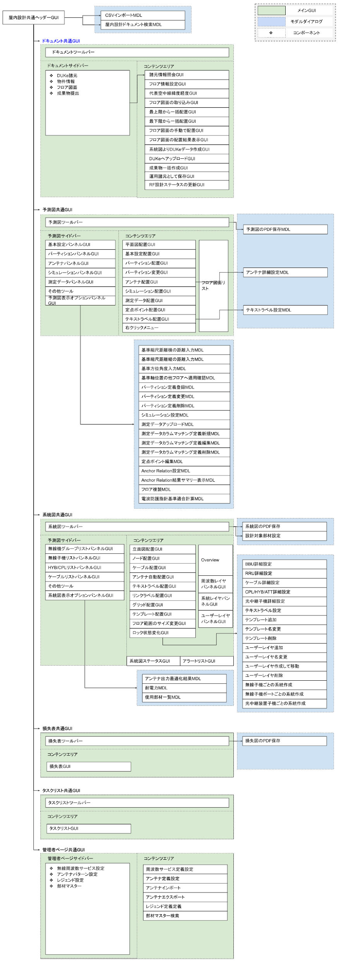

メモ

2-4帳票設計
基本設計書 |  |  |  |  |  |  | プロジェクト名 |  | 部課・チーム名 |  | システム名 |  | サブシステム名 | 機能名
 |  |  |  |  |  |  | DUKe Ph.2 step1 |  | ｼｽﾃﾑｿﾘｭｰｼｮﾝ課 |  | DUKe |  | 屋内設計シミュレーション

 | 2-5 |  | 帳票設計

 |  | 2-5-1 |  | 帳票一覧
帳票なし
 |  |  |  | 機能ID | 機能名 | 帳票ID |  | 帳票名 |  | 分類 | 種類 | 概要

メモ

3.1システム関連図
基本設計書 |  |  |  |  | プロジェクト名 | 部課・チーム名 | システム名 | サブシステム名 | 機能名
 |  |  |  |  | DUKe Ph.2 step1 | ｼｽﾃﾑｿﾘｭｰｼｮﾝ課 | DUKe | 屋内設計シミュレーション

 | 3 |  | システム構成図

 |  | 3-1 |  | システム関連図
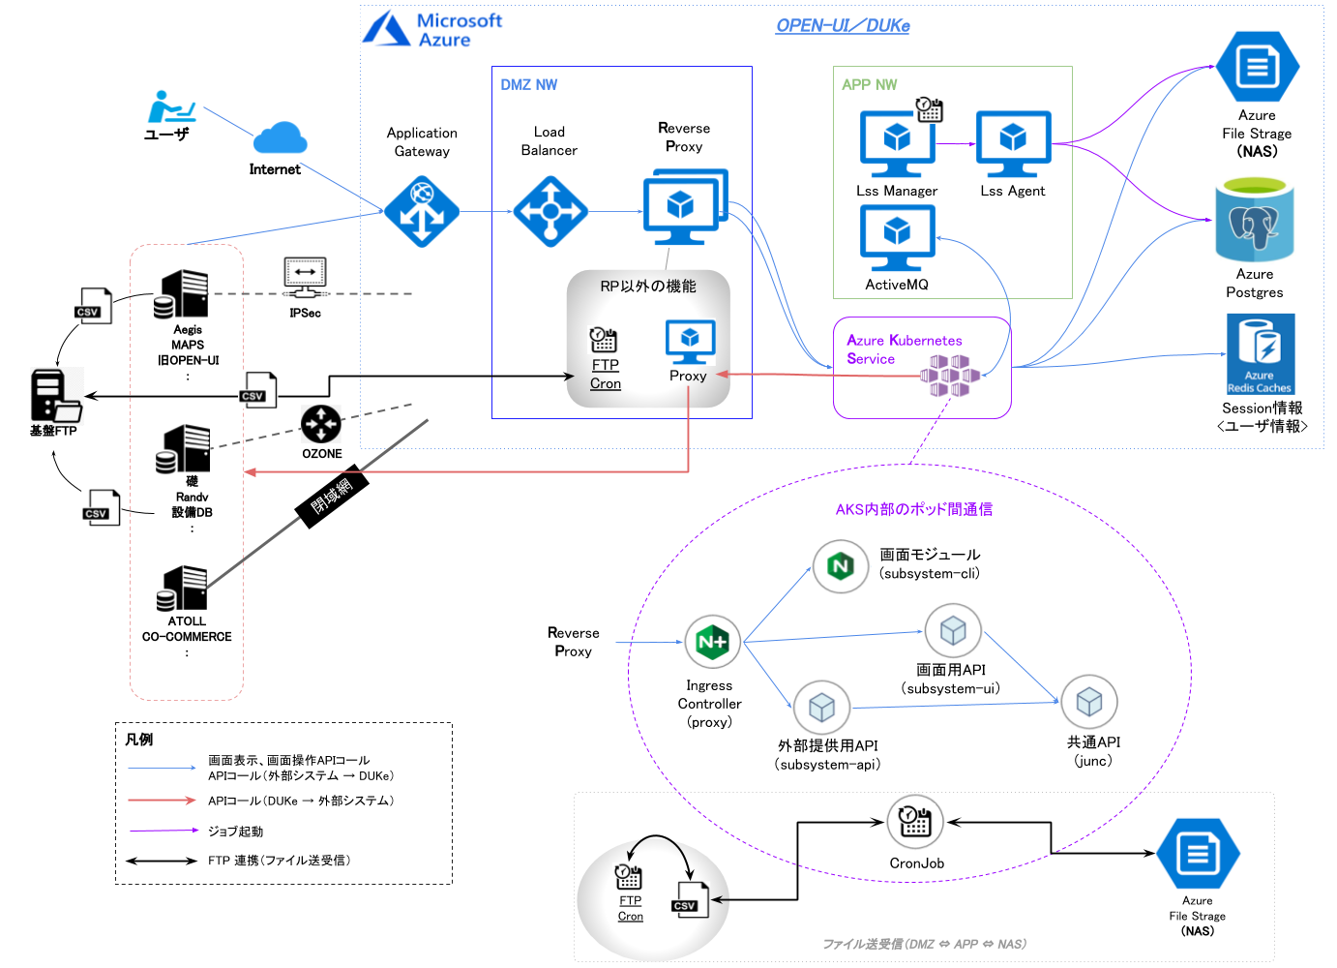

メモ

6．付録
基本設計書 |  |  |  |  |  |  | プロジェクト名 | 部課・チーム名 |  |  | システム名 |  | サブシステム名
 |  |  |  |  |  |  | DUKe Ph.2 step1 | 統合システム開発部 |  |  | DUKe |  | 屋内設計シミュレーション

処理フローで表記する記号の凡例を用意する。
 | 6 |  | 付録

 |  | 6-1 |  | 処理フロー凡例
・・・ 結合子（ページ外）
・・・ 端子（はじめ／終り）
１

１
・・・ 結合子（ページ内）
・・・ 処理

・・・ メール
・・・ 定義済み処理

・・・ 電話

・・・ 業務／機能

・・・ 手作業
・・・ 手書き伝票・書類

・・・ コンピュータ処理
・・・ コンピュータアウトプット

・・・ Excelファイル
・・・ 条件

・・・ Wordファイル
・・・ データベース

・・・ Accessファイル

・・・ データベース以外の
データ（CSV、XML･･･）

・・・ テキスト／ＣＳＶファイル

・・・ データ入力

・・・ 画面

・・・ ポップアップ画面

メモ

 |  | 6-2 |  | データ表記凡例

 |  |  |  | 種別 | 記号 | 意味 |  |  | 表記 | サンプル値 |  | 表示／結果
 |  |  |  | 数値 | 9 | 数値を入力／表示する文字数を表す。 |  |  | 999,999.99 | 1234.00 |  | 001,234.00
 |  |  |  |  |  | 値が無い場合は、右詰でゼロサプライし表示する。
 |  |  |  | 数値 | Z | 数値を入力／表示する文字数を表す。 |  |  | ZZZ,ZZZ.ZZ | 1234.00 |  | 1,234
 |  |  |  |  |  | 値が無い場合は、右詰でゼロサプレスし表示する。
 |  |  |  | 文字 | X | 文字を入力／表示する文字数（1バイト換算）を表す。 |  |  | XXXXX | ABCDE |  | ABCDE
 |  |  |  |  |  | 値が無い部分は、表示しない。
 |  |  |  | 日付 | Y、M、D | 日付を入力／表示することを表す。 |  |  | YYYY/MM/DD | 2005/05/01 |  | 2005/05/01

 |  |  |  | 時刻 | H、M、S | （24時制の）時刻を入力／表示することを表す。 |  |  | HH:MM:SS | 19:05:01 |  | 19:05:01

 |  | 6-3 |  | 用語集

メモ

